界面&功能
好友 |  | 功能规则

1
2
 | 好友列表
 |  |  | 1、 | 界面标题
 |  |  | ▶ | 文本内容，无过多功能。
3
 |  |  | 2、 | 关闭按钮
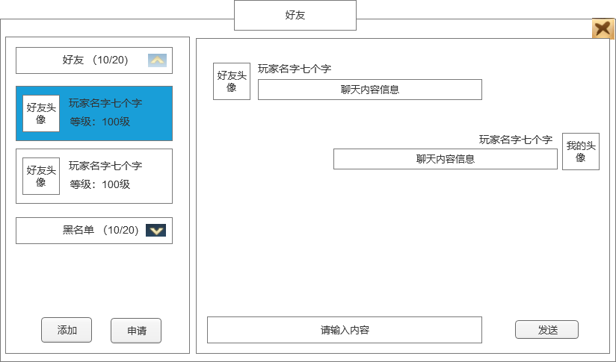
 |  |  | ▶ | 点击关闭界面，无其他功能。
 |  |  | 3、 | 标题分页（分为好友和黑名单2个分页）
 |  |  | ▶ | 包含底框和标题
4
 |  |  | ▶ | 显示标题的名字(数量/数量上限)
 |  |  | ▶ | 上下收缩展开按钮

 |  |  | 4、 | 好友信息列表
 |  |  | ▶ | 列表排序：默认在线在前面，然后根据等级，等级高在前面
 |  |  | ▶ | 好友列表要根据好友数量自适应
 |  |  | ▶ | 显示玩家头像，名称，等级
 |  |  | ▶ | 点击玩家头像，将会弹出二级信息弹窗
 |  |  |  | ▶ | 二级操作界面上共有六个按钮，按钮会分为两个状态。
7
 |  |  |  |  | ▶ | 六个按钮分别有对应功能，且会根据对应功能限制等条件判断按钮展示逻辑。
 |  |  |  |  | ▶ | 删除好友：点击后弹出二级确认界面，确认后该角色从好友列表中移除。（此时客户端应刷新界面）
 |  |  |  |  | ▶ | 屏蔽：点击后弹出二级确认界面，确认后该角色从好友列表中移除并添加至屏蔽列表。

5
 |  |  |  |  | ▶ | 私聊：点击后跳转到私聊界面，将在后方写出。
 |  |  |  |  |  | ▶ | 若对应玩家为离线状态则无法发送私聊，点击提示“对方不在线，无法私聊。”。
 |  |  |  |  | ▶ | 邀请：点击后向对方玩家发出组队邀请，与组队同理。
 |  |  |  |  |  | ▶ | 若当前玩家队伍已满则按钮置灰，点击并返还“当前队伍成员已满”提示。
 |  |  |  |  | ▶ | 邀请行会：点击后向对方玩家发出行会邀请，与邀请加入行会同理。
 |  |  |  |  |  | ▶ | 若当前玩家无邀请成员权限则该按钮置灰，点击并返还“您当前权限不足”提示。
6
 |  |  |  |  | ▶ | 查看：点击后查看对方角色信息。
8
 |  |  | ▶ | 在线状态：若玩家在线，则整体显示亮色；若玩家离线，则整体显示灰色。

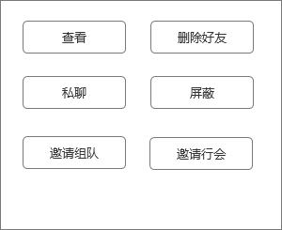
 |  |  | 5、 | 添加好友按钮
 |  |  | ▶ | 弹出二级弹窗界面

 |  |  | 6、 | 好友申请按钮
 |  |  | ▶ | 弹出二级弹窗界面

 |  |  | 7、 | 好友聊天框
 |  |  | ▶ | 显示玩家头像、玩家名字、聊天信息
 |  |  | ▶ | 聊天信息可以显示多行
 |  |  | ▶ | 对方聊天头像显示在左边，自己的显示的右方
 |  |  | ▶ | 如果是黑名单，则不能聊天，中间显示文本“黑名单不能聊天”

 |  |  | 8、 | 聊天输入框
 |  |  | ▶ | 点击输入聊天信息
 |  |  | ▶ | 点击发送按钮发送消息，信息处理和聊天频道一样

1
 | 添加好友界面
 |  |  | 1、 | 搜索区
 |  |  | ▶ | 由输入框和查询按钮组成
 |  |  | ▶ | 在输入对应名称或部分名称后，点击查询，可在下方列表中显示所有符合条件的玩家
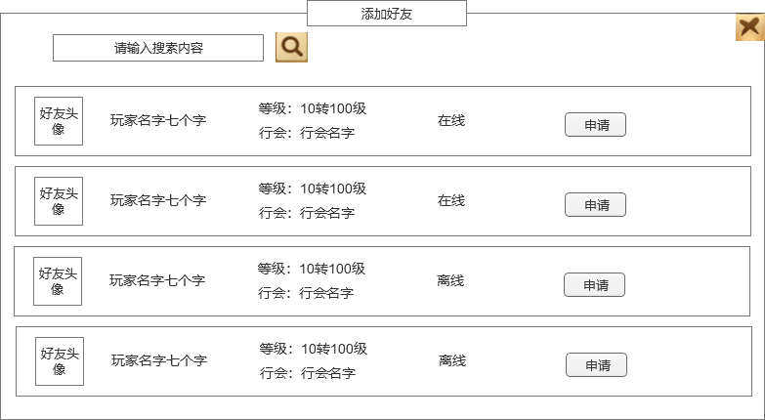
 |  |  | 2、 | 列表区
2
 |  |  | ▶ | 当未进行查询时：
 |  |  |  | ▶ | 随机选取当前在线的玩家进行展示，最多五名
 |  |  | ▶ | 当进行查询时：
 |  |  |  | ▶ | 显示与查询相符的玩家
 |  |  | ▶ | 具体显示内容：
 |  |  |  | ▶ | 包括头像、昵称、称号、等级、公会、申请按钮
 |  |  |  | ▶ | 点击申请按钮即可发送好友申请
 |  |  | 3、 | 申请添加好友
 |  |  | ▶ | 点击申请按钮
 |  |  |  | ▶ | 给在线玩家发送申请好友信息
 |  |  |  |  | 如果对方玩家不在线，则提示“对方不在线，申请失败！”

1
 | 申请列表
 |  |  | 1、 | 玩家信息
 |  |  | ▶ | 包括头像、名称、等级、公会。在此处点击玩家出现信息二级窗口，可查看玩家信息
 |  |  | 2、 | 同意/拒绝按钮
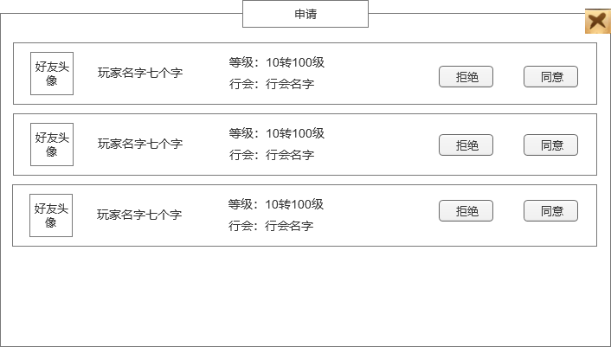
 |  |  | ▶ | 点击同意后将目标加入好友列表中，可进行好友相关的行为
 |  |  | ▶ | 点击拒绝后移出申请列表，不做处理
 |  |  | ▶ | 同意时如果好友达到数量上限，则提示“好友已达上限！”，同意好友失败，申请信息还在。
2

 | 综合聊天界面
2
1
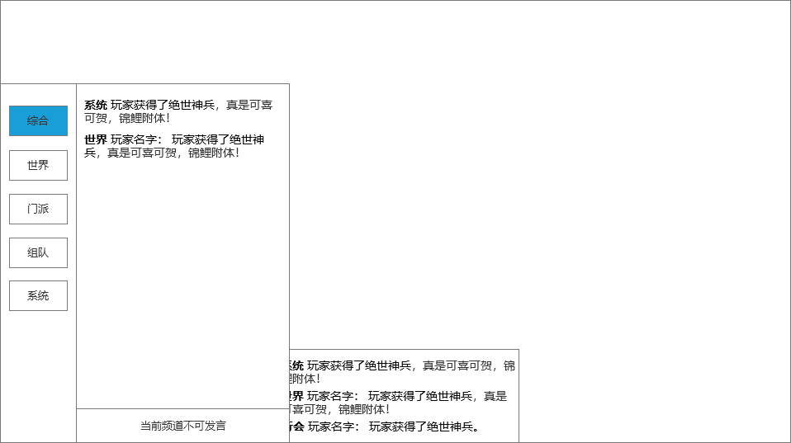
 |  |  | 1、底框
 |  |  | ▶ | 展示聊天界面弹出在主界面显示的位置
 |  |  | 2、聊天详细界面
 |  |  | ▶ | 根据选择的频道不同，会展现不同的信息
 |  |  | ▶ | 综合频道展示文本信息
 |  |  |  | 最前面是频道名字，需要根据每个频道给出不同颜色（下面给出参考颜色，可以酌情处理）
 |  |  |  | 系统（黄色），世界（橙色）、门派（蓝色）、组队（绿色）、私聊（紫色）
3
 |  |  |  | 频道名字后面再根据频道内容显示不同内容
 |  |  |  | 如果是系统信息，则频道后面直接是文字消息。
 |  |  |  | 如果是其他信息，则频道后面需要显示玩家名字，然后再接具体文字消息

 |  |  | 3、页签
 |  |  | ▶ | 综合、世界、门派、组队、系统
 |  |  | ▶ | 有选中和未选中状态

 |  |  | 4、聊天框和发送按钮
 |  |  | ▶ | 根据不同频道显示不同内容
 |  |  |  | 系统频道：显示文本“当前频道不可发言”
 |  |  |  | 世界频道：显示输入文本框，快捷按钮，发送按钮

1
 | 世界聊天界面
 |  |  | 1、聊天界面显示
 |  |  | ▶ | 显示玩家头像，头像下方显示玩家等级
 |  |  |  | 点击玩家头像会弹出弹窗界面，具体参考下方
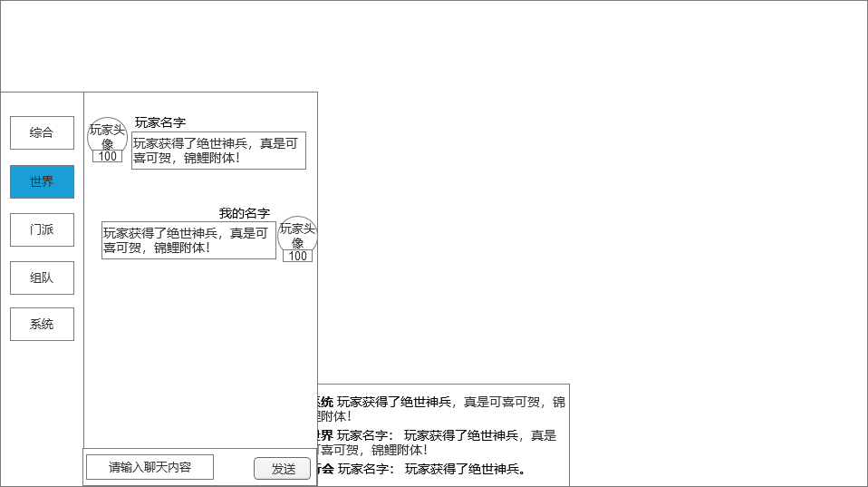
 |  |  | ▶ | 显示玩家名字
 |  |  | ▶ | 显示玩家发言内容
 |  |  | ▶ | 如果是自己发言，则自己的头像信息显示在右侧
 |  |  | 2、聊天框和发送按钮
 |  |  | ▶ | 显示输入文本框
 |  |  | ▶ | 发送按钮，点击发送输入的文本信息内容。
 |  |  |  | 输入框点击输入文字，有敏感词提示
 |  |  |  | 点击发送按钮，发送输入框中的内容
 |  |  |  | 若聊天框中无内容，则提示“请输入内容”
 |  |  |  | 发送信息的时候需要检测屏蔽字库。

2

界面参考
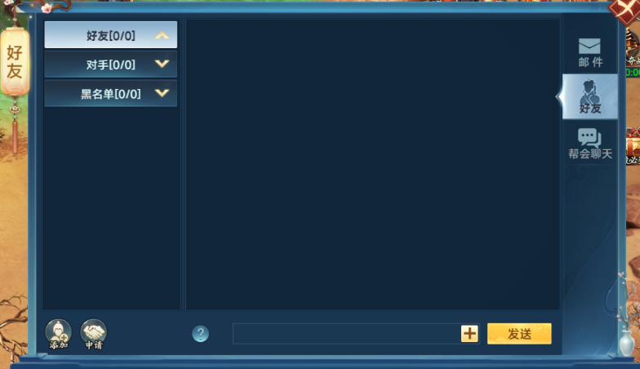
参考界面

美术需求
美术需求

 | UI需求
 | 序号 | 类型 | 对应界面 | 内容描述 | 功能需求 | 备注 | 参考图
 | 1 | UI | 好友界面
 | 2 | UI | 添加好友界面
 | 3 | UI | 申请列表界面
 | 4 | UI | 聊天界面

 | 原画需求
 | 序号 | 类型 | 对应界面 | 内容描述 | 功能需求 | 备注 | 参考图
 | 无

 | ICON需求
 | 序号 | 类型 | 图标需求 | 内容描述 | 功能需求 | 尺寸需求 | 参考图
 | 1 | 主界面入口图标 | 主界面的好友入口 | 界面入口
 | 2 | 好友邀请闪动按钮 | 好友邀请闪动按钮 |  |  |  | 

 | 动效需求
 | 序号 | 类型 | 描述 | 内容描述 | 功能需求 | 备注 | 参考图
 | 1

 | 其他
 | 序号 | 类型 | 对应界面 | 内容描述 | 功能需求 | 备注 | 参考图
 | 1

